Feuil2
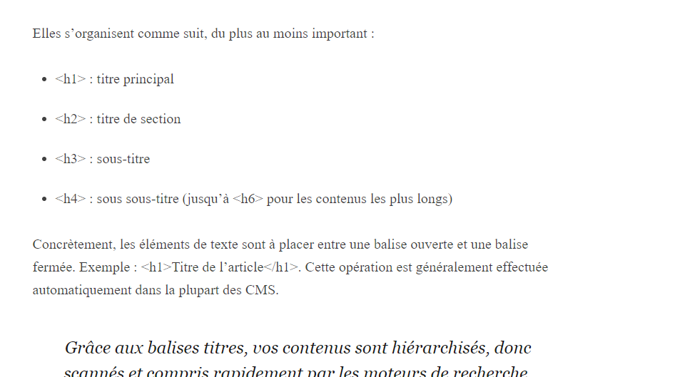
 |  |  | Créer les pages au fur et à mesure que j'avance

 |  | S'enregistrer

 |  | Se connecter

Mot clés
 | Personnes âgées en afrique
 | Prise en charge de personnes âgées en afrique
 | comment vivent les personnes âgées en afrique
 | Vieillissement Afrique
 | Vieillir en Afrique

 |  |  |  | 2 mots clés tous les 100 mots

